Sheet1
No. | 確認事項，変更要望 | Type | 記入者 | Status
1 | 2.Stepの画面で，作成したシーケンスをFile としてSaveする． またはSaveしたFileをLoadするのはどうしたら良かったでしょうか？ | 確認 | M.Matsui
2 | 2.Stepの画面で, Type.とは何でしたでしょうか？自動設定ですが，どのような仕様ですか？ （選択する画像ファイルで認識？） | 確認 | M.Matsui
3 | 2.Stepの画面で，間違って画像サイズの異なるファイルを別のレシピで選択したら RUNしない限り認識できないのでしょうか？ | 確認 | M.Matsui
この動画で焼き付かせた後の状態が表示されている訳ではなく，動画ファイルの最初の画像が見えている?
4 | 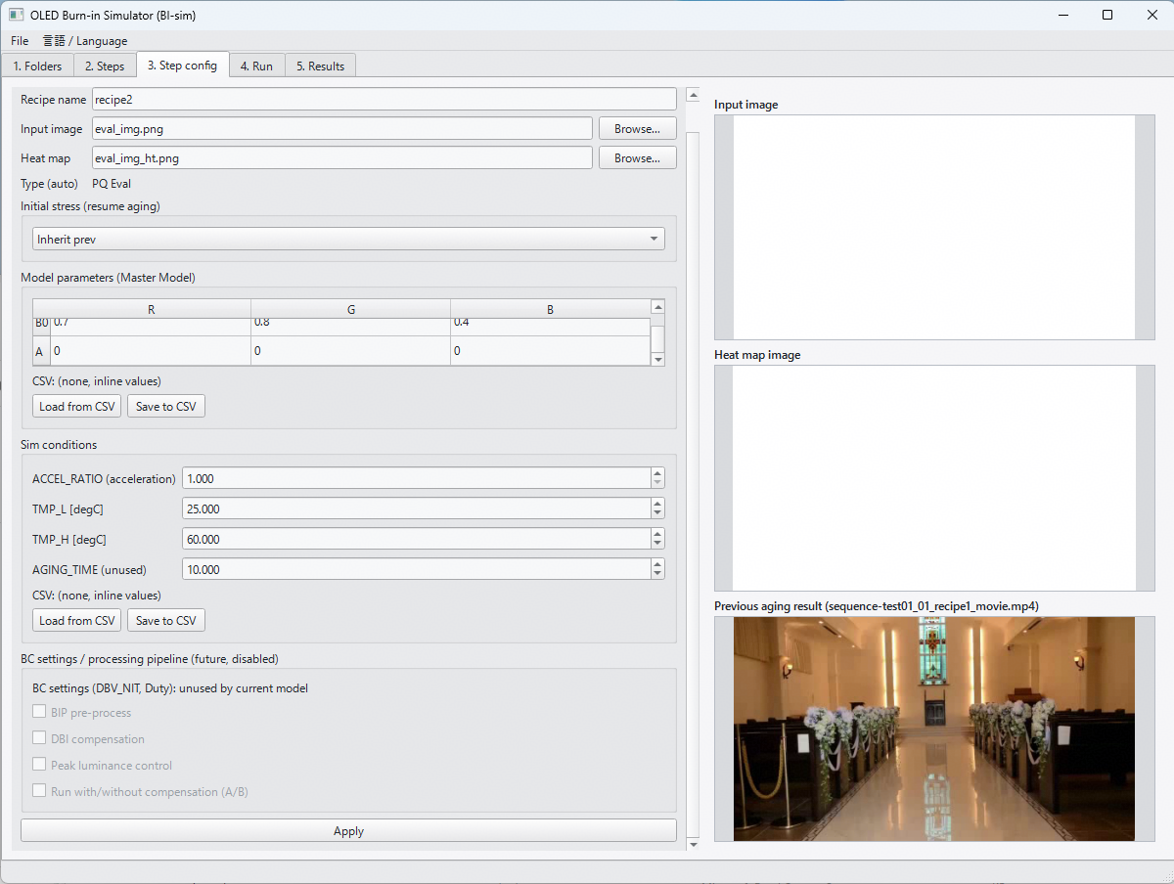 2.Stepの画面で，Initial stressで，Inherit prevを選択した場合， ファイルが存在していれば表示されるが，動画ファイルの場合は，動画開始時の画像が見えている理解でOK？ 例えば，動画で焼き付き実行→白表示で評価を考える場合の，白表示のレシピ設定画面 | 確認 | M.Matsui
5 | 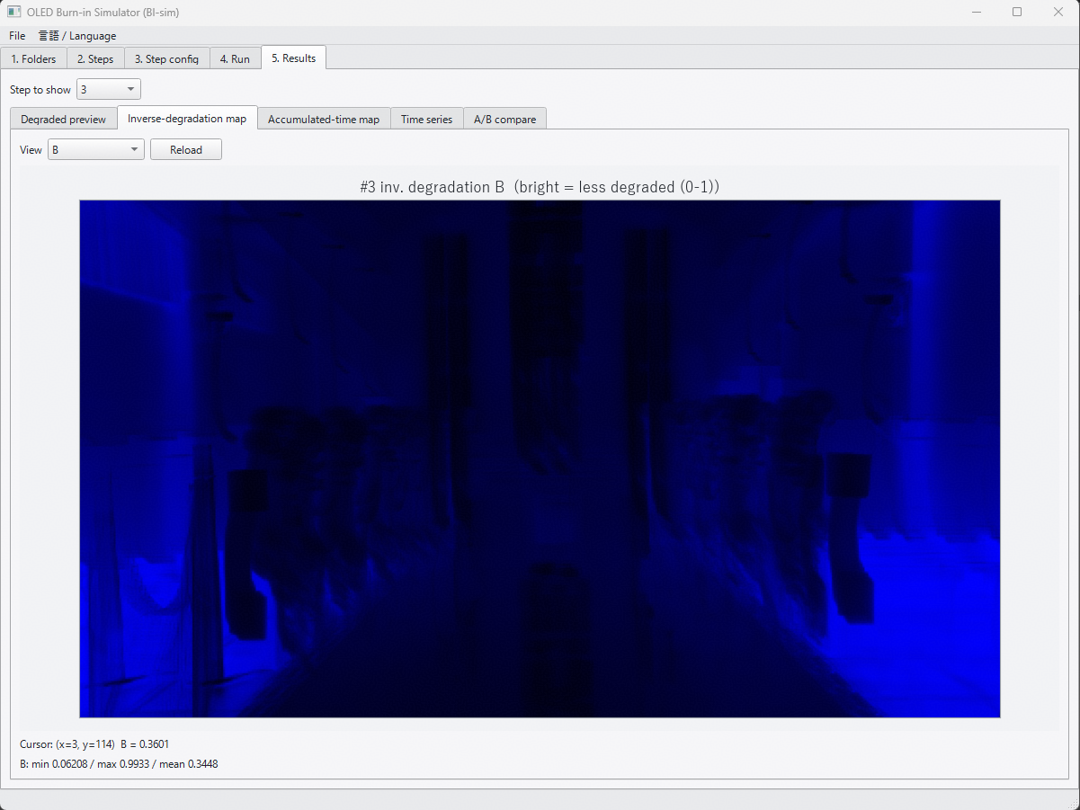 5. Resultsの画面で，Inverse-degradation Mapの名称を変更したい． Deg_r,g,b.csvは，輝度残存率 (= 1-劣化率)を示し，厳密には 1/劣化率では無いため． Tabの名称は，以下の様に変更 Inverse-degradation map → Lum. residual map 画像上部のラベルは，例えば，以下の様に変更 #3 inv.degradation B (bright = less degraded (0-1)) ↓ #3 Lum. residual (1- degradation) B (bright = less degraded (0-1)) | 変更 | M.Matsui
表示の仕方(明暗)を逆にして
ストレス時間が大きくて，劣化してる場所を暗くする．
6 | 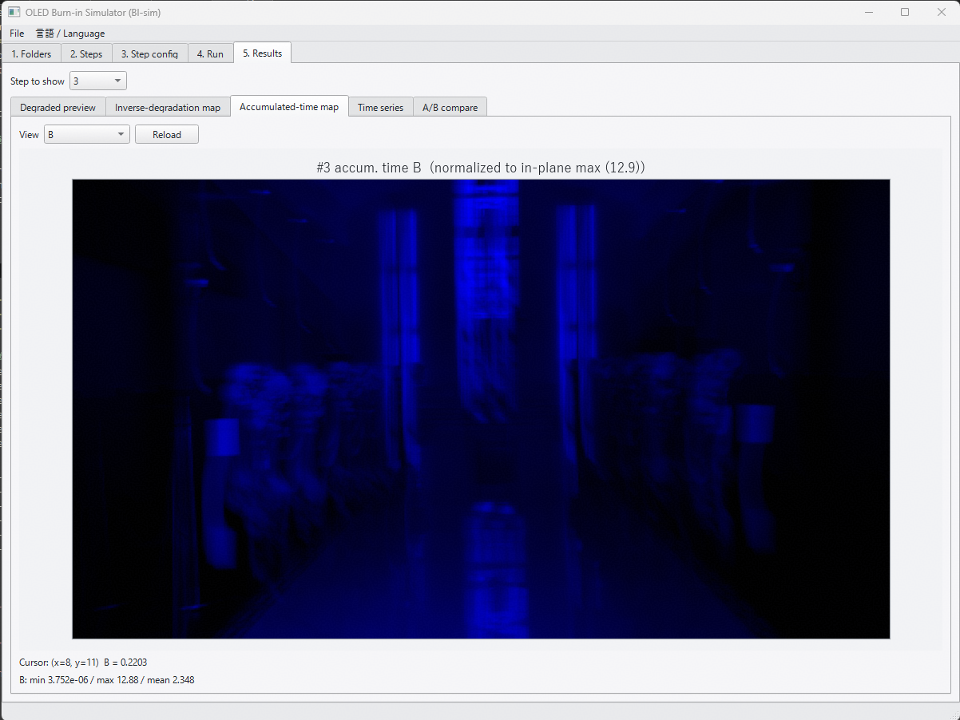 5. Resultsの画面のAccumulated-time Mapは明暗を逆にして欲しい． 累積ストレス時間が高い部分 → 暗くなる (1- 1/Maxストレス時間 でMapping) | 変更 | M.Matsui
Aging時間も表示できるようにしたい
7 | 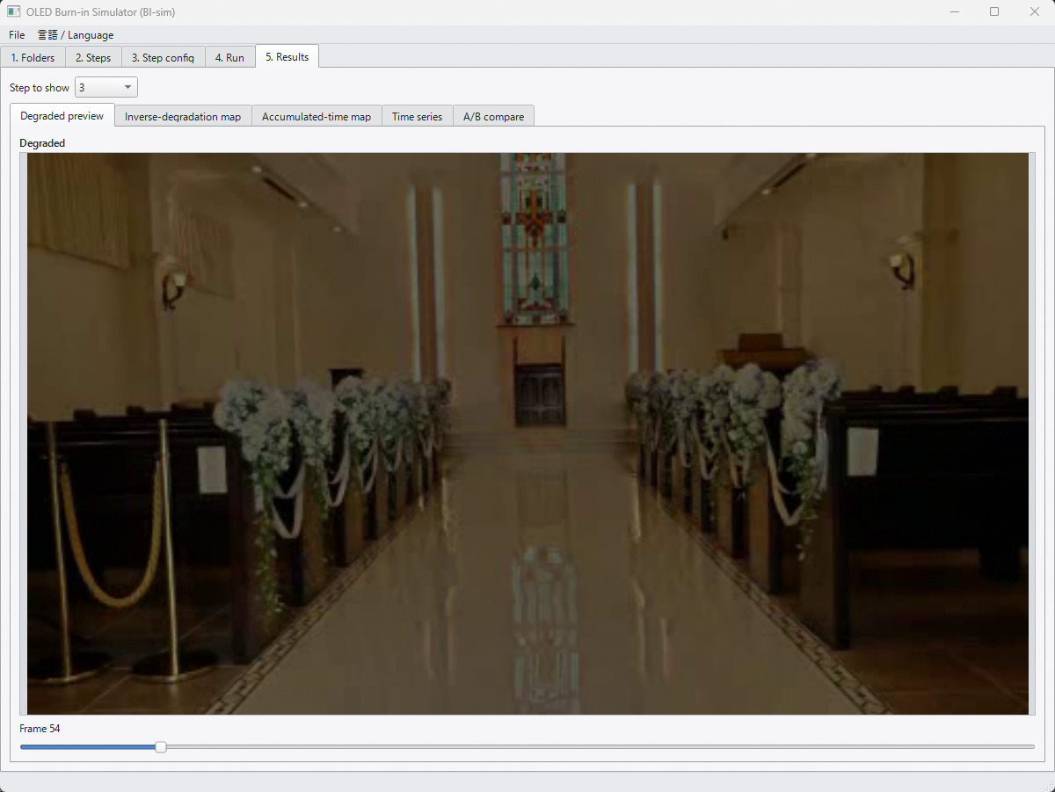 5. Resultsの画面で，Degraded previewの下のスクロールバーの表示を変更したい． 現状フレームカウント数ですが，Aging時間も併せて表示したい（1/frame rate (1V期間) にACCEL_RATIOをかけた値） 加えて，次のStepの結果が以前のStepの劣化のResume設定であれば， スクロールバー表示は累積のAging時間として表示して欲しい | 変更 | M.Matsui
Max,Min,Q1,Q2,Q3
8 | 5. Resultsの画面で，将来的に，画面内を複数のブロックに分割した場合の統計量が出力されると参考になるかも． 例えば，GUIに縦横の分割数の指定欄があり，分割後の各エリアの統計量(Min/Max. 4分位数(Median))とヒストグラム画像がファイル出力できる 等 | 変更 | M.Matsui
9
10
11

